記入例(競泳ID無団体）
横浜国際プール 第５８回 短水路記録会 出場申込者一覧表（団体登録IDを持たない団体用）
団体名： |  |  |  |  |  |  | （略称： ）６文字以内
住所： |  | 〒
横浜
必ず捺印
電話番号： |  |  |  |  |  |  | FAX ：
申込責任者： |  |  |  |  |  | 印
競技役員： |  | 必ず記入 |  |  |  |  | 資格： 上級・1種・2種 |  | 希望役職 ：
注）参加人数が１０人以下の団体であっても競技役員の協力をお願いする場合があります。
注）氏名は、フルネーム（本名）でご記入ください。 |  |  |  |  |  |  | 受付NO | 団 | ※記入しないでください
No | フリガナ | 性別 （ 才） | 区分 | 種目① | 参考記録 | 種目② | 参考記録 | 種目③ | 参考記録
 | 氏 名 | 生年月日
1 | ヨコハマ イチロウ | 男 ・ 女 （ 10才） | 4年 | 50ｍ | 分 35秒5 | 100ｍ | 1分 15秒0 | ｍ | 分 秒
 | 横浜 一郎 | 2001年 8月 11日 | 小 | 自由形 |  | 自由形
2 | コクサイ タロウ | 男 ・ 女 （ 40才） | 年 | 50ｍ | 分 34秒5 | 200Ｍ | 3分 12秒5 | ｍ | 分 秒
 | 国際 太郎 | 1970年 11月 4日 | 一般 | 平泳ぎ |  | 個人メドレー
3 | ツヅキ ハナコ | 男 ・ 女 （ 13才） | 2年 | 50ｍ | 分 33秒5 | 100ｍ | 1分 12秒0 | ｍ | 分 秒
 | 都筑 花子 | 1998年 10月 17日 | 中 | 背泳ぎ |  | 背泳ぎ
4 | スイム ハナオ | 男 ・ 女 （ 17才） | 2年 | 50ｍ | 分 28秒0 | 100ｍ | 分 56秒3 | ｍ | 分 秒
 | 水夢 花男 | 1994年 4月 23日 | 高 | バタフライ |  | 自由形
5 |  | 男 ・ 女 （ 才） | 年 | ｍ | 分 秒 | ｍ | 分 秒 | ｍ | 分 秒
 |  | 年 月 日
6 |  | 男 ・ 女 （ 才） | 年 | ｍ | 分 秒 | ｍ | 分 秒 | ｍ | 分 秒
 |  | 年 月 日
7 |  | 男 ・ 女 （ 才） | 年 | ｍ | 分 秒 | ｍ | 分 秒 | ｍ | 分 秒
 |  | 年 月 日
8 |  | 男 ・ 女 （ 才） | 年 | ｍ | 分 秒 | ｍ | 分 秒 | ｍ | 分 秒
 |  | 年 月 日
9 |  | 男 ・ 女 （ 才） | 年 | ｍ | 分 秒 | ｍ | 分 秒 | ｍ | 分 秒
 |  | 年 月 日
10 |  | 男 ・ 女 （ 才） | 年 | ｍ | 分 秒 | ｍ | 分 秒 | ｍ | 分 秒
 |  | 年 月 日

 | ◎氏名は、フルネーム（本名）でご記入ください。 |  |  | ◎生年月日は西暦で記入してください。
 | ◎年齢は、記録会当日の満年齢とします。 |  |  | ◎種目欄は、上段に「距離」、下段に「種目」を記入してください。
 | ◎区分には、学年と区分 「小学生＝小、 中学生＝中、 高校生＝高、 一般＝一般」を記入してください。
 | ◎泳力検定希望種目を○で囲んでください。 |  |  | ◎１００ｍ自由形、背泳ぎ、平泳ぎ、バタフライの泳力検定はありません。
 |  | ☆申込金明細 |  |  | 人数 |  | 種目数/部 | 単価（税込） | 金額（税込）
 |  |  | 高校生・一般 |  |  |  |  | 1200 | -
 |  |  | 中学生以下 |  |  |  |  | 600 | -
 |  |  | 泳力検定 |  |  |  |  | 600 | -
 |  |  | プログラム |  |  |  |  | 700 | -
 |  |  | 高校・一般・混合リレー |  |  |  |  | 2000 | -
 |  |  | 中学生以下リレー |  |  |  |  | 1200 | -
 |  |  |  | ＊プログラムの返品・返金はできません。 |  |  |  | 合計 | -
例
 |  |  |  | ＊複数枚になる場合は、1枚目に合計を記載してください。

 | ＜申込書控え＞ |  |  |  |  |  |  | 受付NO | 団 －
 |  | ☆申込金明細 |  |  | 人数 |  | 種目数/部 | 単価（税込） | 金額（税込）
 |  |  | 高校生・一般 |  | 0 |  | 0 | 1200 | -
 |  |  | 中学生以下 |  | 0 |  | 0 | 600 | -
 |  |  | 泳力検定 |  | 0 |  | 0 | 600 | -
 |  |  | プログラム |  |  |  | 0 | 700 | -
 |  |  | 高校・一般・混合リレー |  |  |  | 0 | 2000 | -
 |  |  | 中学生以下リレー |  |  |  | 0 | 1200 | -
 |  |  |  | ＊プログラムの返品・返金はできません。 |  |  |  | 合計 | -

記入例（競泳Web団体）
横浜国際プール第５８回短水路記録会出場申込団体一覧表 （Webエントリー団体用）

 | Webエントリー後、以下の書類を印刷して、一緒に提出してください。

 | ＜提出書類（３通）＞
 | ①本「申込一覧表」
 | ②「競技会申込明細書」
 | ③「競技会申込（エントリーTIME）データ一覧」
 |  | ＊泳力検定を希望する種目を○で囲んでください。
 |  | ＊１００ｍ自由形、背泳ぎ、平泳ぎ、バタフライの泳力検定はありません。
 | ＜ご注意＞
 | ＊中学生以下、高校・一般にそれぞれエントリーする場合は、上記の書類を各１部
 | 注）参加人数が１０人以下の団体であっても競技役員の協力をお願いする場合があります。

 | 団体名 | 横国チーム |  |  |  | 受付NO | 団 －

 | 競技役員名 | 横浜 国男 |  | 役員資格 | 有・無 | 希望役職 | 通告

 | ☆申込金明細 |  | 人数 | 種目数/部 | 単価（税込） | 金額（税込）
 |  | 高校生・一般 |  |  | 1200 | -
 |  | 中学生以下 |  |  | 600 | -
 |  | 泳力検定 |  |  | 600 | -
 |  | プログラム |  |  | 700 | -
 |  | 高校生・一般・混合リレー |  |  | 2000 | -
 |  | 中学生以下リレー |  |  | 1200 | -
 |  | ＊プログラムの返品・返金はできません。 |  |  | 合計 | -
例
 |  | ＊複数枚になる場合は、1枚目に合計を記載してください。

 | ＜申込書控え＞ |  |  |  | 受付NO | 団 －
 | ☆申込金明細 |  | 人数 | 種目数/部 | 単価（税込） | 金額（税込）
 |  | 高校生・一般 | 0 | 0 | 1200 | -
 |  | 中学生以下 | 0 | 0 | 600 | -
 |  | 泳力検定 | 0 | 0 | 600 | -
 |  | プログラム |  | 0 | 700 | -
 |  | 高校生・一般・混合リレー |  | 0 | 2000 | -
 |  | 中学生以下リレー |  | 0 | 1200 | -
 |  | ＊プログラムの返品・返金はできません。 |  |  | 合計 | -

見本書類１
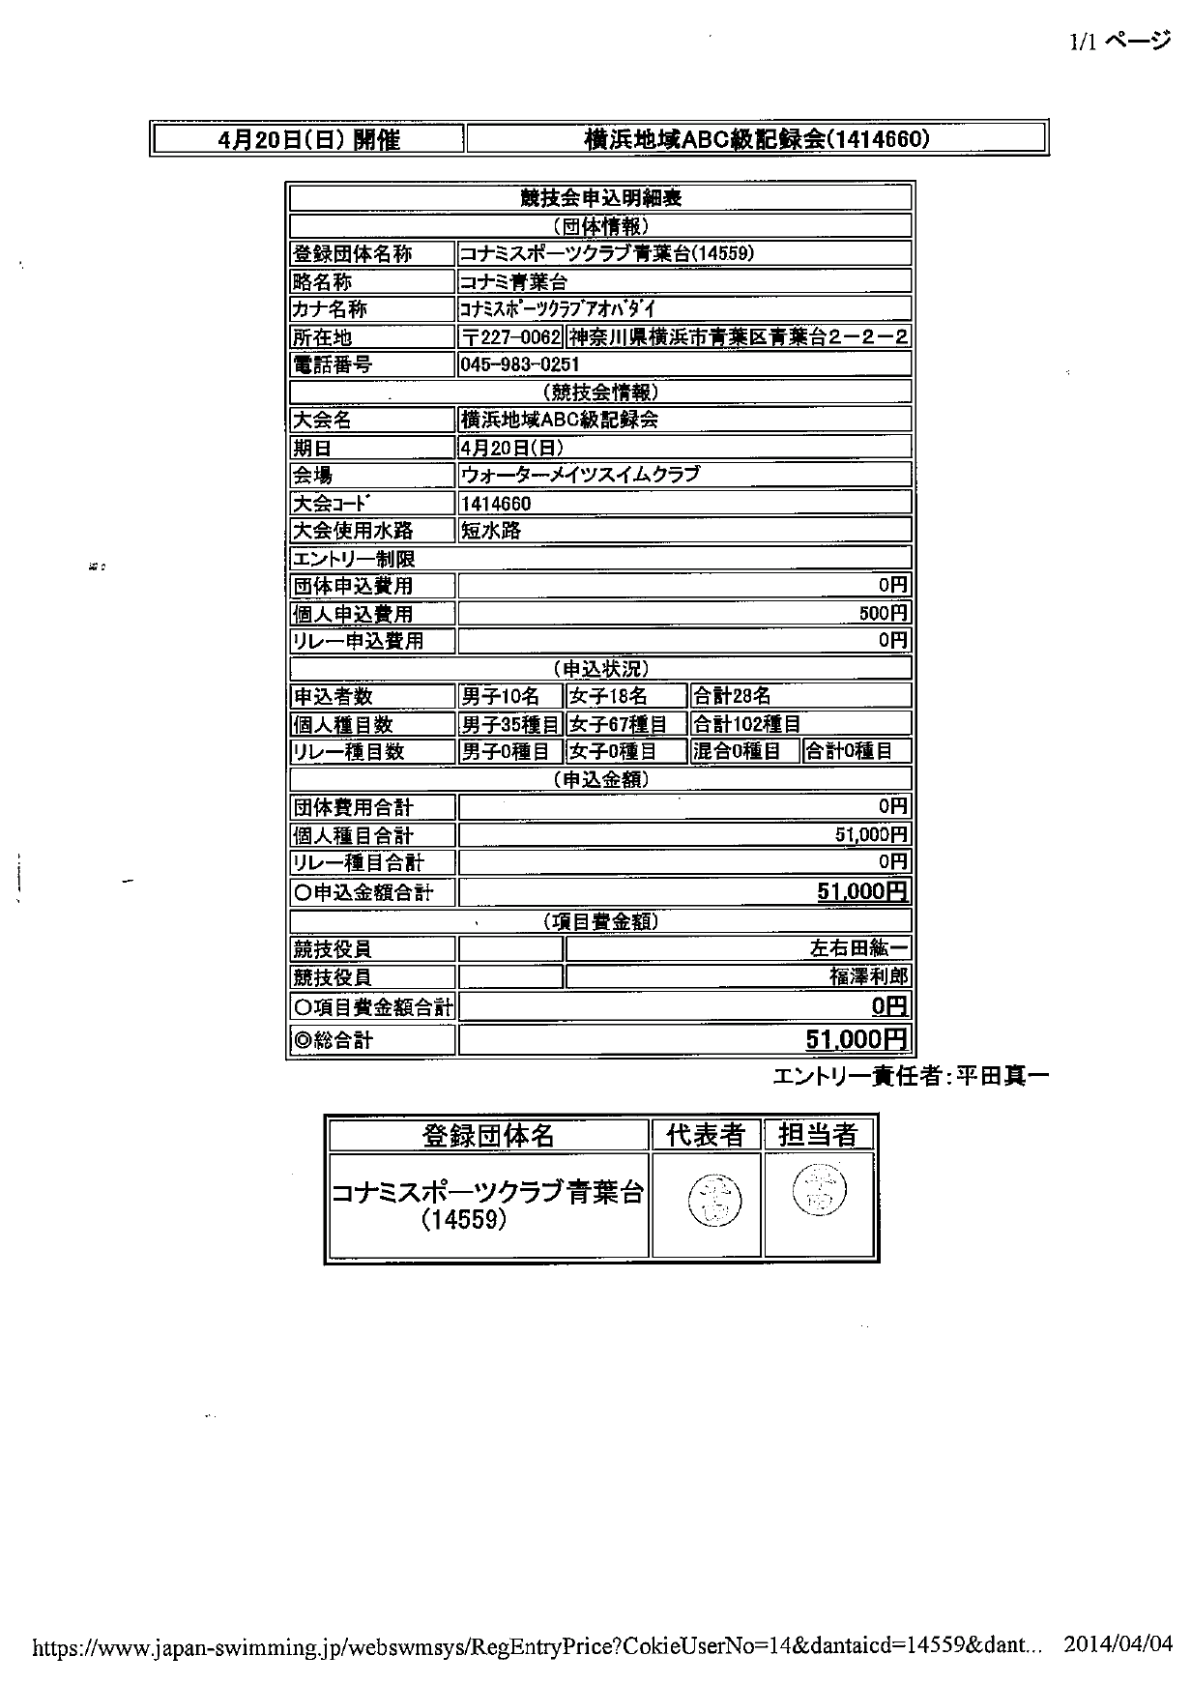

見本書類2
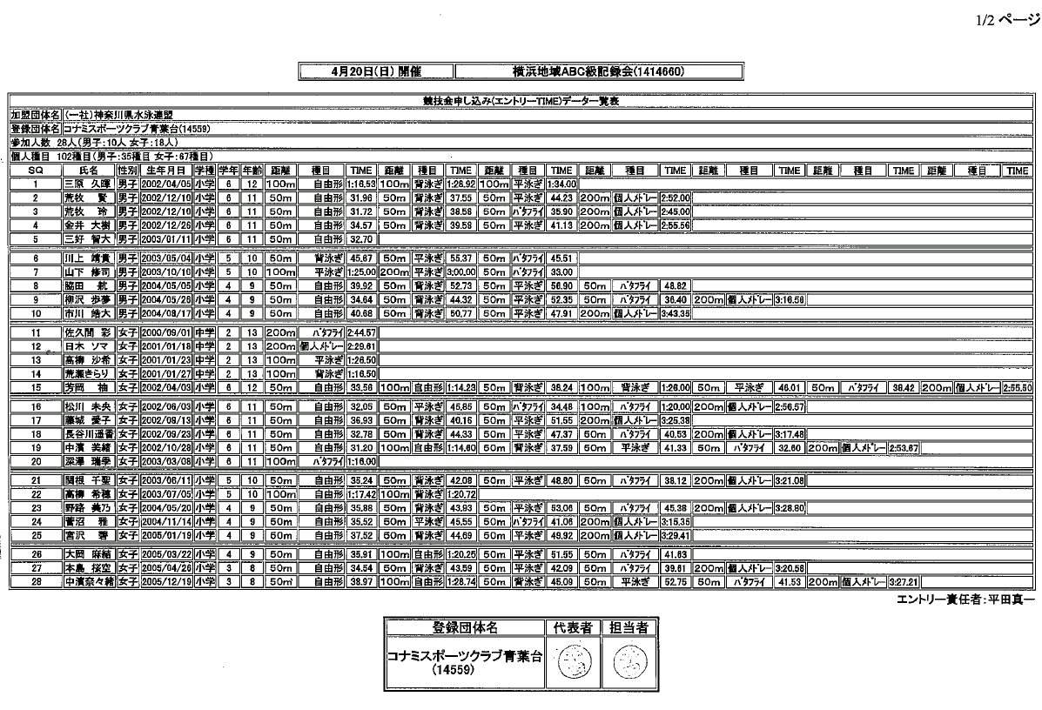

＊泳力検定を希望する種目を「○」で囲んでください。

